INÍCIO
Prof. Thatagiba
Concurso
Disciplinas
Resultados
Ciclo de Estudo
SITE
clique aqui

 | MENTORIA PARA CARREIRAS POLICIAIS (Clique nos links abaixo)
 | MENTORIA: www.fococaveira.com.br
 | TELEGRAM DE DICAS
 | FACEBOOK
 | INSTAGRAM: @fococaveira_
 | YOUTUBE: Foco Caveira
 | Contato Whatsapp: 67.99287-6697
Informações de uso da planilha:
1) ATENÇÃO: NÃO USE ESSA PLANILHA no Google Chrome e nem no Celular.... Faça o download para seu computador e use-a no EXCEL! (ou ela ficará desconfigurada). | ACESSE A TODAS AS PLANILHAS ATUALIZADAS EM NOSSO TELEGRAM. ACESSO PELO SITE WWW.FOCOCAVEIRA.COM.BR
2) A planinha é totalmente automatizada. Preencher somente nas partes não bloqueadas. | Na mentoria trabalhamos o plano de estudo direcionado para o seu CONCURSO ESPECÍFICO. Além das mentorias, temos o CURSO ESTRATÉGIA POLICIAL - vídeos de como estudar para cada concurso na área policial. Acesse nosso site acima.

h livre
Concurso
Disciplinas
Resultados
Ciclo de Estudo
Faça um levantamento dia-a-dia durante sua semana, o que faz da hora que levanta até dormir.
Veja quanto tem disponível para estudo. Irá verificar que gastamos muito tempo com coisas que não te levam à aprovação.

CONTROLE DE HORAS LIVRES NA SEMANA
 | Segunda | Terça | Quarta | Quinta | Sexta | Sábado | Domingo
5:00 a 6:00 | ESTUDO
6:00 a 7:00 | ESTUDO
7:00 a 8:00 |  | ESTUDO | ESTUDO | ESTUDO
8:00 a 9:00 | ESTUDO | ESTUDO |  |  |  |  |  | 31:00:00
9:00 a 10:00 | ESTUDO | ESTUDO
10:00 a 11:00 | ESTUDO |  |  |  |  |  |  | Total de estudos na semana
11:00 a 12:00 | ESTUDO
12:00 a 13:00 | almoço
13:00 a 14:00 | trabalho
14:00 a 15:00 | trabalho
15:00 a 16:00 | trabalho
16:00 a 17:00 | trabalho
17:00 a 18:00 | trabalho
18:00 a 19:00 | ESTUDO
19:00 a 20:00 | ESTUDO
20:00 a 21:00 | ESTUDO
21:00 a 22:00 | ESTUDO
22:00 a 23:00
23:00 a 0:00
Total de horas de estudo | 5:00:00 | 3:00:00 | 5:00:00 | 3:00:00 | 3:00:00 | 6:00:00 | 6:00:00

Concurso
Concurso
Disciplinas
Resultados
Ciclo de Estudo
PM-GO/22- SOLDADO - pós-edital
SITE
clique aqui
 |  |  |  |  |  |  |  |  |  |  | PM-GO/22- SOLDADO - pós-edital

DISCIPLINAS
DIAS ATÉ A PROVA
DATA DA PROVA
 |  | Qde de Questões na Prova | Peso Questão | Valor da Questão | Total na Prova | % da prova | % Acumulada | MÍNIMO prova Ponto
1 | PORTUGUÊS | 10 | 1 | 1 | 10 | 12% | 73% | 1 | #NUM!
2 | REALIDADE ÉTNICA | 5 | 1 | 1 | 5 | 6% | 27%
3 | DIR. PENAL | 5 | 1 | 2 | 10 | 12% |  | 1
4 | DIR. CONSTITUCIONAL | 6 | 1 | 2 | 12 | 14% |  |  | 2022-07-10
5 | DIR. PROC. PENAL | 5 | 1 | 2 | 10 | 12%
6 | DIR. ADMINISTRATIVO | 6 | 1 | 2 | 12 | 14% |  |  | BANCA: | Inst. AOCP
7 | DIR. PENAL MILITAR | 4 | 1 | 2 | 8 | 9% |  |  | VAGAS | 1500
8 | DIR. PROC. PENAL MILITAR | 5 | 1 | 2 | 10 | 12% |  |  | Homem | 1,349
9 | LEGISLAÇÃO EXTRAVAGANTE | 4 | 1 | 2 | 8 | 9% |  |  | Mulher | 151
 | TOTAL | 50 | - |  | 85 | 100% |  | 60%
 |  |  |  |  | REDAÇÃO | 25 pontos |  | 60%

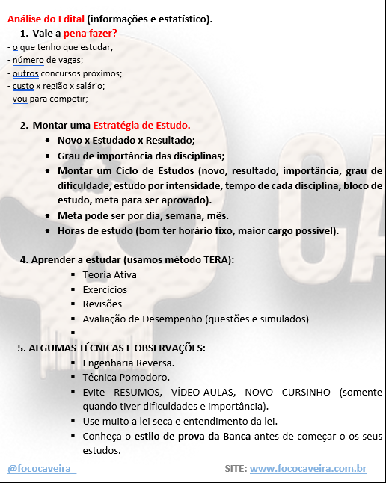
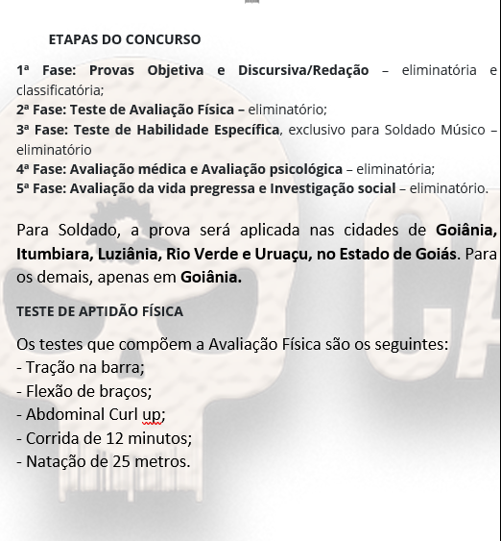

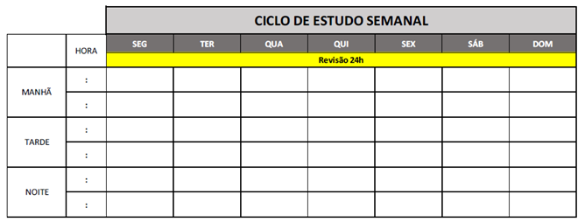

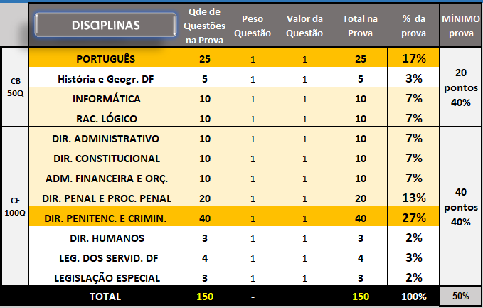
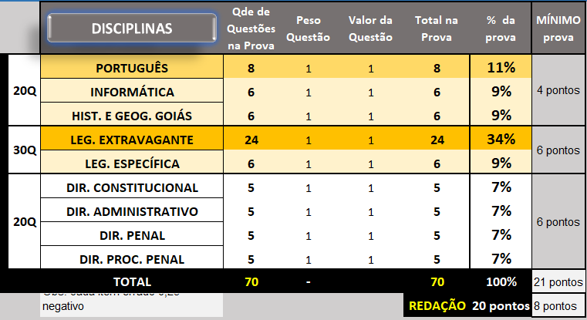
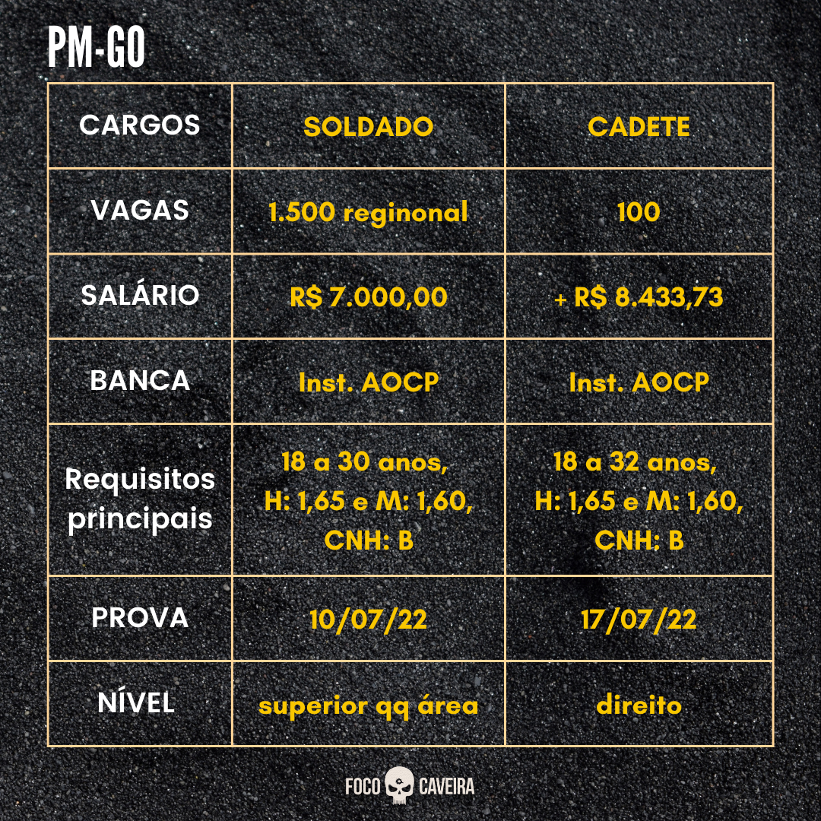

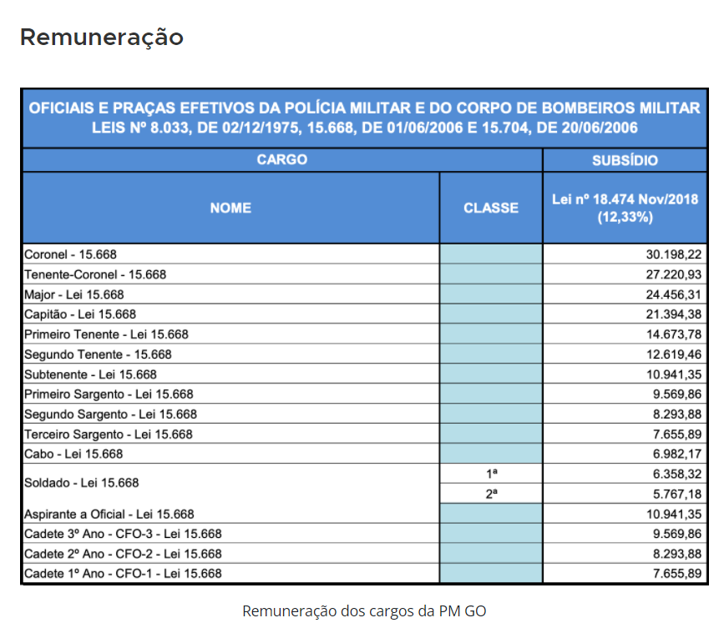

DISCIPLINAS
Resultados
Concurso
Disciplinas
Ciclo de Estudo
O que esté em vermelho - entrou no edital ou saiu do edital. Retificação.
Q - Questões Resolvidas
TL - Total Pontos Líquidos
% - Resultado Líquido
 | EDITAL VERTICALIZADO | Estudei: Digite (S) |  |  |  |  |  |  |  |  |  |  |  |  |  | NÃO INCLUIR DADOS |  |  |  |  |  |  |  |  |  | NÃO INCLUIR DADOS |  |  |  |  | NÃO INCLUIR DADOS
Prioridade 5 maior | PM-GO/22- SOLDADO - pós-edital | PDF | VÍDEO | RESUMO | EVER NOTE | ONDE PAREI | Revisões - (S) SIM |  |  |  |  |  | Q | Certo | Erro | TL | % | Q | Certo | Erro | TL | % | Q | Certo | Erro | TL | % | Q | Certo | Erro | TL | %
 |  |  |  |  |  |  | 1º | 2º | 3º | 4º | 5º | 6º
 | PORTUGUÊS |  |  |  |  |  |  |  |  |  |  |  |  |  |  | 0 | 0% |  |  |  | 0 | 0% |  |  |  | 0 | 0% |  |  |  | 0 | 0%
5 | 1. Compreensão e interpretação de texto. 2. Tipologia e gêneros textuais. 4. Significação de palavras e expressões. 13. Domínio dos mecanismos de coesão textual: emprego de elementos de referenciação, substituição e repetição, de conectores e de outros elementos de sequenciação textual; emprego de tempos e modos verbais. 14. Domínio dos mecanismos de coerência textual. 15. Reescrita de frases e parágrafos do texto: significação das palavras; substituição de palavras ou de trechos de texto; reorganização da estrutura de orações e de períodos do texto; reescrita de textos de diferentes gêneros e níveis de formalidade. |  |  |  |  |  |  |  |  |  |  |  |  |  |  | 0 | 0% |  |  |  | 0 | 0% |  |  |  | 0 | 0% |  |  |  | 0 | 0%
3 | 3. Figuras de linguagem. |  |  |  |  |  |  |  |  |  |  |  |  |  |  | 0 | 0% |  |  |  | 0 | 0% |  |  |  | 0 | 0% |  |  |  | 0 | 0%
3 | 5. Relações de sinonímia e de antonímia. |  |  |  |  |  |  |  |  |  |  |  |  |  |  | 0 | 0% |  |  |  | 0 | 0% |  |  |  | 0 | 0% |  |  |  | 0 | 0%
3 | 6. Ortografia. |  |  |  |  |  |  |  |  |  |  |  |  |  |  | 0 | 0% |  |  |  | 0 | 0% |  |  |  | 0 | 0% |  |  |  | 0 | 0%
5 | 7. Acentuação gráfica. |  |  |  |  |  |  |  |  |  |  |  |  |  |  | 0 | 0% |  |  |  | 0 | 0% |  |  |  | 0 | 0% |  |  |  | 0 | 0%
5 | 8. Uso da crase. |  |  |  |  |  |  |  |  |  |  |  |  |  |  | 0 | 0% |  |  |  | 0 | 0% |  |  |  | 0 | 0% |  |  |  | 0 | 0%
3 | 9. Morfologia: classes de palavras variáveis e invariáveis e seus empregos no texto. |  |  |  |  |  |  |  |  |  |  |  |  |  |  | 0 | 0% |  |  |  | 0 | 0% |  |  |  | 0 | 0% |  |  |  | 0 | 0%
3 | 10. Locuções verbais (perífrases verbais). |  |  |  |  |  |  |  |  |  |  |  |  |  |  | 0 | 0% |  |  |  | 0 | 0% |  |  |  | 0 | 0% |  |  |  | 0 | 0%
5 | 11. Funções do “que” e do “se”. |  |  |  |  |  |  |  |  |  |  |  |  |  |  | 0 | 0% |  |  |  | 0 | 0% |  |  |  | 0 | 0% |  |  |  | 0 | 0%
3 | 12. Elementos de comunicação e funções da linguagem. |  |  |  |  |  |  |  |  |  |  |  |  |  |  | 0 | 0% |  |  |  | 0 | 0% |  |  |  | 0 | 0% |  |  |  | 0 | 0%
5 | 16. Sintaxe: relações sintático-semânticas estabelecidas na oração e entre orações, períodos ou parágrafos (período simples e período composto por coordenação e subordinação). |  |  |  |  |  |  |  |  |  |  |  |  |  |  | 0 | 0% |  |  |  | 0 | 0% |  |  |  | 0 | 0% |  |  |  | 0 | 0%
5 | 17.Concordância verbal e nominal. |  |  |  |  |  |  |  |  |  |  |  |  |  |  | 0 | 0% |  |  |  | 0 | 0% |  |  |  | 0 | 0% |  |  |  | 0 | 0%
5 | 18. Regência verbal e nominal. |  |  |  |  |  |  |  |  |  |  |  |  |  |  | 0 | 0% |  |  |  | 0 | 0% |  |  |  | 0 | 0% |  |  |  | 0 | 0%
5 | 19. Colocação pronominal. |  |  |  |  |  |  |  |  |  |  |  |  |  |  | 0 | 0% |  |  |  | 0 | 0% |  |  |  | 0 | 0% |  |  |  | 0 | 0%
5 | 20. Emprego dos sinais de pontuação e sua função no texto. |  |  |  |  |  |  |  |  |  |  |  |  |  |  | 0 | 0% |  |  |  | 0 | 0% |  |  |  | 0 | 0% |  |  |  | 0 | 0%
3 | 21. Função textual dos vocábulos. Variação linguística. |  |  |  |  |  |  |  |  |  |  |  |  |  |  | 0 | 0% |  |  |  | 0 | 0% |  |  |  | 0 | 0% |  |  |  | 0 | 0%
5 | 22. Redação Oficial. |  |  |  |  |  |  |  |  |  |  |  |  |  |  | 0 | 0% |  |  |  | 0 | 0% |  |  |  | 0 | 0% |  |  |  | 0 | 0%
 | REALIDADE ÉTNICA |  |  |  |  |  |  |  |  |  |  |  |  |  |  | 0 | 0% |  |  |  | 0 | 0% |  |  |  | 0 | 0% |  |  |  | 0 | 0%
 | 1. Formação econômica de Goiás: a mineração no século XVIII, a agropecuária nos séculos XIX e XX, a estrada de ferro e a modernização da economia goiana, as transformações econômicas com a construção de Goiânia, industrialização, infraestrutura e planejamento. |  |  |  |  |  |  |  |  |  |  |  |  |  |  | 0 | 0% |  |  |  | 0 | 0% |  |  |  | 0 | 0% |  |  |  | 0 | 0%
 | 2. Aspectos físicos do território goiano: vegetação, hidrografia, clima e relevo. |  |  |  |  |  |  |  |  |  |  |  |  |  |  | 0 | 0% |  |  |  | 0 | 0% |  |  |  | 0 | 0% |  |  |  | 0 | 0%
 | 3. Aspectos da história política de Goiás: os bandeirantes e a colonização, o coronelismo e oligarquia na República Velha, a Revolução de 1930, aspectos políticos e administrativos de 1930 até os dias atuais. |  |  |  |  |  |  |  |  |  |  |  |  |  |  | 0 | 0% |  |  |  | 0 | 0% |  |  |  | 0 | 0% |  |  |  | 0 | 0%
 | 4. Aspectos da História Sociocultural de Goiás: o povoamento branco, os grupos indígenas, a escravidão e cultura negra, os movimentos sociais no campo e a cultura popular goiana. |  |  |  |  |  |  |  |  |  |  |  |  |  |  | 0 | 0% |  |  |  | 0 | 0% |  |  |  | 0 | 0% |  |  |  | 0 | 0%
 | 5. Atualidades econômicas, políticas, sociais e culturais do Estado de Goiás. |  |  |  |  |  |  |  |  |  |  |  |  |  |  | 0 | 0% |  |  |  | 0 | 0% |  |  |  | 0 | 0% |  |  |  | 0 | 0%
 | DIR. PENAL |  |  |  |  |  |  |  |  |  |  |  |  |  |  | 0 | 0% |  |  |  | 0 | 0% |  |  |  | 0 | 0% |  |  |  | 0 | 0%
5 | 1. Aplicação da lei penal. 1.1. Princípios da legalidade e da anterioridade. 1.2 A lei penal no tempo e no espaço. 1.3 Tempo e lugar do crime. 1.4. Lei penal excepcional, especial e temporária. 1.5. Territorialidade e extraterritorialidade da lei penal. 1.6. Pena cumprida no estrangeiro. 1.7. Eficácia da sentença estrangeira. 1.8. Contagem de prazo. 1.9. Frações não computáveis da pena. 1.10. Interpretação da lei penal. 1.11. Analogia. 1.12. Irretroatividade da lei penal. 1.13. Conflito aparente de normas penais. |  |  |  |  |  |  |  |  |  |  |  |  |  |  | 0 | 0% |  |  |  | 0 | 0% |  |  |  | 0 | 0% |  |  |  | 0 | 0%
5 | 2. Crimes contra a pessoa. |  |  |  |  |  |  |  |  |  |  |  |  |  |  | 0 | 0% |  |  |  | 0 | 0% |  |  |  | 0 | 0% |  |  |  | 0 | 0%
5 | 3. Crimes contra o patrimônio. |  |  |  |  |  |  |  |  |  |  |  |  |  |  | 0 | 0% |  |  |  | 0 | 0% |  |  |  | 0 | 0% |  |  |  | 0 | 0%
5 | 4. Crimes contra a administração pública. |  |  |  |  |  |  |  |  |  |  |  |  |  |  | 0 | 0% |  |  |  | 0 | 0% |  |  |  | 0 | 0% |  |  |  | 0 | 0%
3 | 5. Disposições constitucionais aplicáveis ao direito penal. |  |  |  |  |  |  |  |  |  |  |  |  |  |  | 0 | 0% |  |  |  | 0 | 0% |  |  |  | 0 | 0% |  |  |  | 0 | 0%
5 | 6. Lei Maria da Penha (Lei federal nº 11.340/2006, arts. 01 a 07) |  |  |  |  |  |  |  |  |  |  |  |  |  |  | 0 | 0% |  |  |  | 0 | 0% |  |  |  | 0 | 0% |  |  |  | 0 | 0%
 | DIR. CONSTITUCIONAL |  |  |  |  |  |  |  |  |  |  |  |  |  |  | 0 | 0% |  |  |  | 0 | 0% |  |  |  | 0 | 0% |  |  |  | 0 | 0%
5 | 1. Dos princípios fundamentais. 1.1. Dos direitos e garantias fundamentais (direitos e deveres individuais e coletivos, nacionalidade). |  |  |  |  |  |  |  |  |  |  |  |  |  |  | 0 | 0% |  |  |  | 0 | 0% |  |  |  | 0 | 0% |  |  |  | 0 | 0%
4 | 1.2. Da organização do Estado (organização político administrativa, União, Estados Federados, Municípios, Distrito Federal e Territórios, militares dos Estados, Distrito Federal e Territórios). |  |  |  |  |  |  |  |  |  |  |  |  |  |  | 0 | 0% |  |  |  | 0 | 0% |  |  |  | 0 | 0% |  |  |  | 0 | 0%
5 | 1.3. Da organização dos poderes (poder legislativo, congresso nacional, atribuições do congresso nacional, câmara dos deputados, senado federal, deputados e senadores, processo legislativo, poder executivo). |  |  |  |  |  |  |  |  |  |  |  |  |  |  | 0 | 0% |  |  |  | 0 | 0% |  |  |  | 0 | 0% |  |  |  | 0 | 0%
5 | 1.4. Da defesa do Estado e das Instituições Democráticas (estado de defesa e estado de sítio, Forças Armadas, segurança pública) |  |  |  |  |  |  |  |  |  |  |  |  |  |  | 0 | 0% |  |  |  | 0 | 0% |  |  |  | 0 | 0% |  |  |  | 0 | 0%
4 | 1.5. Da administração pública. |  |  |  |  |  |  |  |  |  |  |  |  |  |  | 0 | 0% |  |  |  | 0 | 0% |  |  |  | 0 | 0% |  |  |  | 0 | 0%
 | DIR. PROC. PENAL |  |  |  |  |  |  |  |  |  |  |  |  |  |  | 0 | 0% |  |  |  | 0 | 0% |  |  |  | 0 | 0% |  |  |  | 0 | 0%
5 | 1. Aplicação da lei processual no tempo, no espaço e em relação às pessoas. 1.1.Disposições preliminares do Código de Processo Penal. |  |  |  |  |  |  |  |  |  |  |  |  |  |  | 0 | 0% |  |  |  | 0 | 0% |  |  |  | 0 | 0% |  |  |  | 0 | 0%
5 | 2. Inquérito policial. |  |  |  |  |  |  |  |  |  |  |  |  |  |  | 0 | 0% |  |  |  | 0 | 0% |  |  |  | 0 | 0% |  |  |  | 0 | 0%
5 | 3. Ação penal. |  |  |  |  |  |  |  |  |  |  |  |  |  |  | 0 | 0% |  |  |  | 0 | 0% |  |  |  | 0 | 0% |  |  |  | 0 | 0%
5 | 4. Prisão, medidas cautelares e liberdade provisória. 4.1. Lei federal nº 7.960/1989 (prisão temporária). |  |  |  |  |  |  |  |  |  |  |  |  |  |  | 0 | 0% |  |  |  | 0 | 0% |  |  |  | 0 | 0% |  |  |  | 0 | 0%
3 | 5. Processo e julgamento dos crimes de responsabilidade dos funcionários públicos. |  |  |  |  |  |  |  |  |  |  |  |  |  |  | 0 | 0% |  |  |  | 0 | 0% |  |  |  | 0 | 0% |  |  |  | 0 | 0%
3 | 6. O habeas corpus e seu processo. |  |  |  |  |  |  |  |  |  |  |  |  |  |  | 0 | 0% |  |  |  | 0 | 0% |  |  |  | 0 | 0% |  |  |  | 0 | 0%
4 | 7. Jurisdição e competência. |  |  |  |  |  |  |  |  |  |  |  |  |  |  | 0 | 0% |  |  |  | 0 | 0% |  |  |  | 0 | 0% |  |  |  | 0 | 0%
3 | 8. Das questões e processos incidentes.
5 | 9. Da prova.
3 | 10. Do processo comum.
3 | 11. Das nulidades e dos recursos.
 | DIR. ADMINISTRATIVO |  |  |  |  |  |  |  |  |  |  |  |  |  |  | 0 | 0% |  |  |  | 0 | 0% |  |  |  | 0 | 0% |  |  |  | 0 | 0%
3 | 1. Estado, governo e administração pública: conceitos, elementos, poderes e organização; natureza, fins e princípios. |  |  |  |  |  |  |  |  |  |  |  |  |  |  | 0 | 0% |  |  |  | 0 | 0% |  |  |  | 0 | 0% |  |  |  | 0 | 0%
5 | 2. Organização administrativa do Estado; administração direta e indireta. |  |  |  |  |  |  |  |  |  |  |  |  |  |  | 0 | 0% |  |  |  | 0 | 0% |  |  |  | 0 | 0% |  |  |  | 0 | 0%
5 | 3. Agentes públicos: espécies e classificação; poderes, deveres e prerrogativas; cargo, emprego e função públicos; regime jurídico único: provimento, vacância, remoção, redistribuição e substituição; direitos e vantagens; regime disciplinar; responsabilidade civil, criminal e administrativa. |  |  |  |  |  |  |  |  |  |  |  |  |  |  | 0 | 0% |  |  |  | 0 | 0% |  |  |  | 0 | 0% |  |  |  | 0 | 0%
...

Ciclo de Estudos
Datas automatizadas. Formato Data: 03/11/19 e hora: 1:00
Concurso
Disciplinas
Resultados
Ciclo de Estudo
DATA DE HOJE
PM-GO/22- SOLDADO - pós-edital
 |  |  |  |  |  |  |  |  |  |  |  |  |  | 2022-08-10 15:40:21

Data - Início dos Estudos: (primeira segunda -feira)
Sugestão de Leganda
DATA DA PROVA
META SEMANAL (h)
DIAS ATÉ A PROVA
Teoria Ativa
Exercícios
revisão
Simulados
'Pode ser alterada a cada semana.
Semana
 |  | 2022-01-10 |  |  | 2022-07-10 |  |  | 20:00:00 |  |  | #NUM!

1 | SEG |  |  | TER |  |  | QUA |  |  | QUI |  |  | SEX |  |  | SÁB |  |  | DOM |  |  | META SEMANAL
 | HORA | 2022-01-10 |  | HORA | 2022-01-11 |  | HORA | 2022-01-12 |  | HORA | 2022-01-13 |  | HORA | 2022-01-14 |  | HORA | 2022-01-15 |  | HORA | 2022-01-16 |  | META SEMANAL
 |  |  |  |  |  |  |  |  |  |  |  |  |  |  |  |  |  |  |  |  |  | 20:00:00
 |  |  |  |  |  |  |  |  |  |  |  |  |  |  |  |  |  |  |  |  |  | % REALIZADO
 |  |  |  |  |  |  |  |  |  |  |  |  |  |  |  |  |  |  |  |  |  | 0%
 |  |  |  |  |  |  |  |  |  |  |  |  |  |  |  |  |  |  |  |  |  | HORAS NA SEMANA
 |  |  |  |  |  |  |  |  |  |  |  |  |  |  |  |  |  |  |  |  |  | HORAS NA SEMANA
 |  |  | 0:00:00 |  |  | 0:00:00 |  |  | 0:00:00 |  |  | 0:00:00 |  |  | 0:00:00 |  |  | 0:00:00 |  |  | 0:00:00 | 0:00:00

2 | SEG |  |  | TER
...

resultados
Concurso
Disciplinas
Resultados
Ciclo de Estudo
PM-GO/22- SOLDADO - pós-edital

 |  |  |  |  |  |  | Banca | qconcursos |  |  |  |  | Banca |  |  |  |  |  | Banca
Q - Nº de Questões | RESULTADO GERAL |  |  |  |  |  | SIMULADO 1 |  |  |  |  |  | SIMULADO 2 |  |  |  |  |  | SIMULADO 3
C - Questões Certas | Q | 0 |  |  |  |  | Q | 0 |  |  |  |  | Q | 0 |  |  |  |  | Q | 0
B - Questões em Branco | TL | 0 |  |  |  |  | TL | 0 |  |  |  |  | TL | 0 |  |  |  |  | TL | 0
E - Questões Erradas (colocar só com a banca CESPE) | % Acumulado |  |  | 0% |  |  | % Simulado 1 |  |  | 0% |  |  | % Simulado 2 |  |  | 0% |  |  | % Simulado 3
TL - Total de Pontos Líquidos

Cique na Disciplina
 | Q | C | B | E | TL | % | Q | C | B | E | TL | % | Q | C | B | E | TL | % | Q | C | B
PORTUGUÊS | 0 | 0 | 0 | 0 | 0
REALIDADE ÉTNICA | 0 | 0 | 0 | 0 | 0
DIR. PENAL | 0 | 0 | 0 | 0 | 0
DIR. CONSTITUCIONAL | 0 | 0 | 0 | 0 | 0
DIR. PROC. PENAL | 0 | 0 | 0 | 0 | 0
DIR. ADMINISTRATIVO | 0 | 0 | 0 | 0 | 0
DIR. PENAL MILITAR | 0 | 0 | 0 | 0 | 0
DIR. PROC. PENAL MILITAR | 0 | 0 | 0 | 0 | 0
LEGISLAÇÃO EXTRAVAGANTE | 0 | 0 | 0 | 0 | 0
TOTAL | 0 | 0 | 0 | 0 | 0

ANÁLISE DE CONC
Concurso
Disciplinas
Resultados
Ciclo de Estudo
POR ONDE COMEÇO A ESTUDAR?
FAÇA UMA ANÁLISE DAS MATÉRIAS BÁSICAS QUE SÃO COMUNS PARA ÁREA QUE ESCOLHEU. SÓ COMO A ESTUDAR AS MATÉRIAS ESPECÍFICAS DE SEU CONCURSO QUANDO A AUTORIZAÇÃO TIVER SIDO PUBLICADA.
QUADRO COMPARATIVO DE DISCIPLINAS ENTRE CONCURSOS DE INTERESSE
PRF | PF | DEPEN | PC- | CONCURSO 5
PORTUGUES | PORTUGUES | PORTUGUES | PORTUGUES
DIR CONST | DIR CONST | DIR CONST | DIR CONST
DIR ADMIN | DIR ADMIN | DIR ADMIN | DIR ADMIN
DP | DP | DP | DP
DPP | DPP | DPP | DPP
RAC LOG | RAC LOG | RAC LOG | RAC LOG
INFORM | INFORM | INFORM | INFORM
FISICA | CONTABILID | DIR HUMANOS | LEGISL EXTRAVAGANTES
LEGISL PRF | ESTATISTICA | LEGISL EXTRAVAGANTES
LEIS DE TRANSITO | LEGISL EXTRAVAGANTES
...

